README
リスクの影響度の定義の例

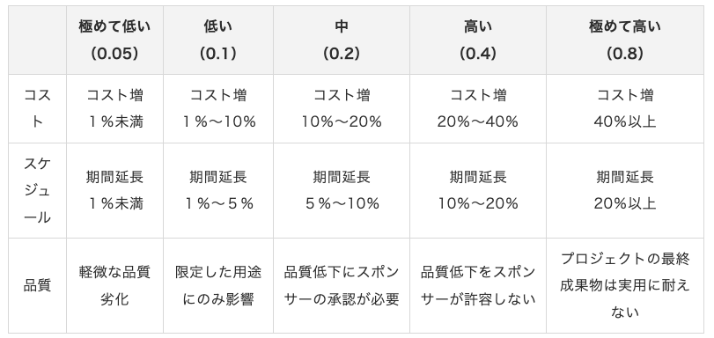

 | 参考文献：https://ssaits.jp/promapedia/method/paim.html
 | （出典）鈴木安而『図解入門よくわかる 最新PMBOK第6版の基本』秀和システム、2018年、243頁

リスク等級の定義の例
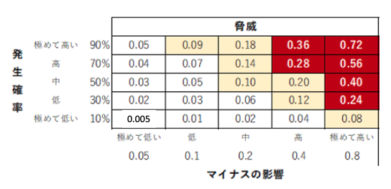

 | 参考文献：https://ssaits.jp/promapedia/method/paim.html

